InformeProduccionPorcentaje
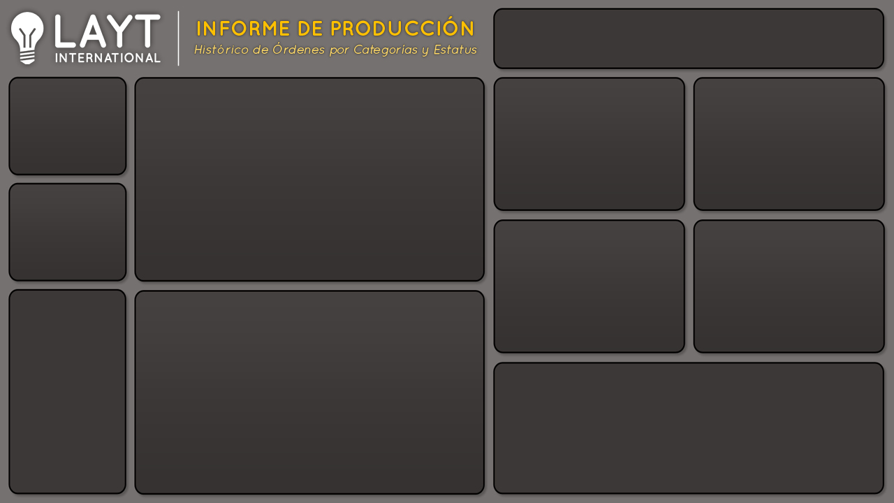

1,392
Cantidad de Producción y Ordenes por Mes
 | Producción | Ordenes
ene | 27 | 1
feb | 159 | 5
mar | 109 | 6
abr | 91 | 5
may | 138 | 4
jun | 87 | 4
jul | 110 | 5
ago | 15 | 2
sep | 160 | 6
oct | 254 | 9
nov | 96 | 4
dic | 146 | 5
Cantidad por Gerente
 | Total
Ana | 190
Carlos | 270
Jose | 556
Rene | 376
Cantidad por Prioridad
 | Total
Alta | 660
Baja | 426
Media | 165
No especificada | 141
Producción

56
Ordenes

Cantidad por Tipo Cliente
 | Total
Directo | 232
Distribuidor | 1030
Otros | 130
Cantidad por Tipo Envío
 | Total
Express Aereo | 276
Regular Aereo | 891
Terrestre | 225

% Entregado
% Entregas y Devoluciones por Mes
 | Entregado | Devuelto
ene | 98% | 2%
feb | 89% | 11%
mar | 90% | 10%
abr | 92% | 8%
may | 89% | 11%
jun | 91% | 9%
jul | 90% | 10%
ago | 98% | 2%
sep | 88% | 12%
oct | 80% | 20%
nov | 92% | 8%
dic | 90% | 10%
 | Entregado | Devuelto
Total | 90% | 10%


¿Cuales son las Razones de Devolución?

InformeProduccionRazones
1,392
Cantidad de Producción y Ordenes por Mes
 | Producción | Ordenes
ene | 27 | 1
feb | 159 | 5
mar | 109 | 6
abr | 91 | 5
may | 138 | 4
jun | 87 | 4
jul | 110 | 5
ago | 15 | 2
sep | 160 | 6
oct | 254 | 9
nov | 96 | 4
dic | 146 | 5
Cantidad por Gerente
 | Total
Ana | 190
Carlos | 270
Jose | 556
Rene | 376
Cantidad por Prioridad
 | Total
Alta | 660
Baja | 426
Media | 165
No especificada | 141
Producción

56
Ordenes

Cantidad por Tipo Cliente
 | Total
Directo | 232
Distribuidor | 1030
Otros | 130
Cantidad por Tipo Envío
 | Total
Express Aereo | 276
Regular Aereo | 891
Terrestre | 225

Razones de
Devolución
Razones de Devolución por Mes
 | Contenedor Dañado | Defectuoso | Fuera de Tiempo | Otro
ene | 27
feb | 45 | 78 |  | 36
mar | 36 | 69 | 4
abr | 19 | 38 |  | 34
may | 33 | 88 |  | 17
jun |  | 57 | 2 | 28
jul |  | 18 | 57 | 35
ago |  | 15
sep | 126 | 34
oct | 50 | 156 | 26 | 22
nov | 96
dic | 60 | 71 |  | 15

 | Total
Contenedor Dañado | 492
Defectuoso | 624
Fuera de Tiempo | 89
Otro | 187

¿Cuales son los Porcentajes de Entrega vs Devoluciones?

